Sheet1
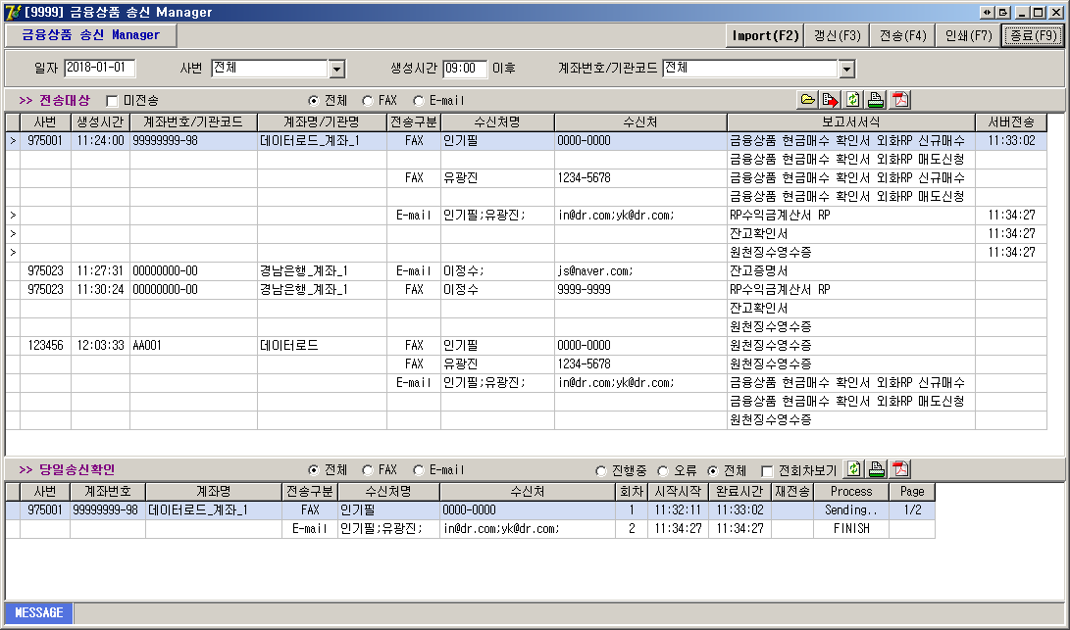
No. | Category | Function | Desgin | Action | Event | 함수로 나뉘어야할 부분 | 나뉘는 함수 명
1 | Main Proc | Import | DRButton | 1. WINK에서 계좌정보, 수신처, 매매DATA 가져옴 | OnClick
 |  |  |  | 2. 갱신 이벤트
2 |  | 갱신 | DRButton | 1. SettleNet DB에 저장된 데이터만 Filtering 조건에 맞게 새로고침 한다. | OnClick
3 |  | 전송 | DRButton | 1. 선택한 전송대상을 일괄 전송한다. | OnClick
4 |  | 인쇄 | DRButton |  | OnClick
5 |  | 종료 | DRButton | [8801] 송신 Manager 화면을 종료한다. | OnClick
6 | Filtering(1) | 일자 | DRMaskEdit | MaskEdit으로 YYYY-MM-DD 날짜 형식만 들어갈 수 있으며, 조회하려는 기준 일자가 된다. | OnKeyPress
7 |  | 사번 | DRUserDblCodeCombo | DRDblCodeComboBox로 WINK에서 작업한 사용자의 사번, 사용자 명을 가지고 있으며, 해당 콤보박스에서 '전체'를 제외한 다른 Item을 선택할 경우 해당 사번이 가져온 매매데이터만 전송대상에 표시한다. | OnChange??
8 |  | 생성시간 | DRMaskEdit | MaskEdit으로 HH:MM(24H) 시간 형식만 들어갈 수 있으며, 전송대상 생성시간의 시작 기준 시간이 된다. | OnKeyPress
9 |  | 계좌번호 | DRUserDblCodeCombo | DRDblCodeComboBox로 WINK에서 가져온 계좌번호, 계좌명이 들어가며, 선택한 계좌번호에 해당하는 전송대상만 그리드에 표시한다. | OnChange??
10 | Filtering(2) | 전송대상 미전송 | DRCheckBox | 1. CheckBox로 미전송 체크 해제시 전송한 대상과 전송하지 않은 대상 모두 표시한다. | OnClick
 |  |  |  | 2. CheckBox로 미전송 체크시 전송하지 않은 대상만 표시한다.
11 |  | 전송대상 전체 / FAX / E-MAIL / 미등록 | DRRadioButton | 1. RadioButton으로 전체 선택시, 전송구분의 FAX와 E-MAIL 전송대상 모두 표시한다. | OnClick
 |  |  |  | 2. RadioButton으로 FAX 선택시, 전송구분의 FAX 전송대상만 표시한다.
 |  |  |  | 3. RadioButton으로 E-MAIL 선택시, 전송구분의 E-MAIL 전송대상만 표시한다.
 |  |  |  | 4. RadioButton으로 미등록 선택시, 전송구분의 미등록 전송대상만 표시한다.
12 | Fitlering(3) | 당일송신확인 전체 / FAX / E-MAIL | DRRadioButton | 1. RadioButton으로 전체 선택시, 전송구분의 FAX와 E-MAIL 전송한 대상 모두 표시한다. | OnClick
 |  |  |  | 2. RadioButton으로 FAX 선택시, 전송구분의 FAX 전송한 대상만 표시한다.
 |  |  |  | 3. RadioButton으로 E-MAIL 선택시, 전송구분의 E-MAIL 전송한 대상만 표시한다.
13 |  | 당일송신확인 진행중 / 오류 / 전체 | DRRadioButton | 1. RadioButton으로 진행중 선택시, 당일 전송한 대상중 현재 전송중인 대상만 표시한다. | OnClick
 |  |  |  | 2. RadionButton으로 오류 선택시, 당일 전송한 대상중 ERROR로 전송되지 못한 대상만 표시한다.
 |  |  |  | 3. RadionButton으로 전체 선택시, 당일 전송한 대상중 전송중, ERROR, FINISH 대상 모두 표시한다.
14 |  | 당일송신확인 전회차보기 | DRCheckBox | 1. CheckBox로 전회차보기 체크시, 같은 수신처로 전송한 대상의 모든 회차를 표시한다. | OnClick
 |  |  |  | 2. CheckBox로 전회차보기 체크 해제시, 같은 수신처로 전송한 대상은 1회차만 표시한다.
※ 위 컬럼별로 나눠보고, 더 나눠야 될 기준이 생기거나 위 기준 레벨이 달라질 경우 수정하기로 한다.

